4.F.EvMort_Recto_M_26
FUENTE | Fuente: Estadística de defunciones según la causa de muerte, INE.
ELABORACION | Elaboración: Unidad Técnica de Informe de Estado de Salud y Registros.
TIT LARGO | Tumor maligno de recto, porción rectosigmoide y ano. Evolución anual de la mortalidad en mujeres. Tasas estandarizadas (por 100.000). Comunidad de Madrid y España, 1980-2024
TIT CORTO | Evolución anual de la mortalidad por tumor maligno de recto, porción rectosigmoide y ano en mujeres

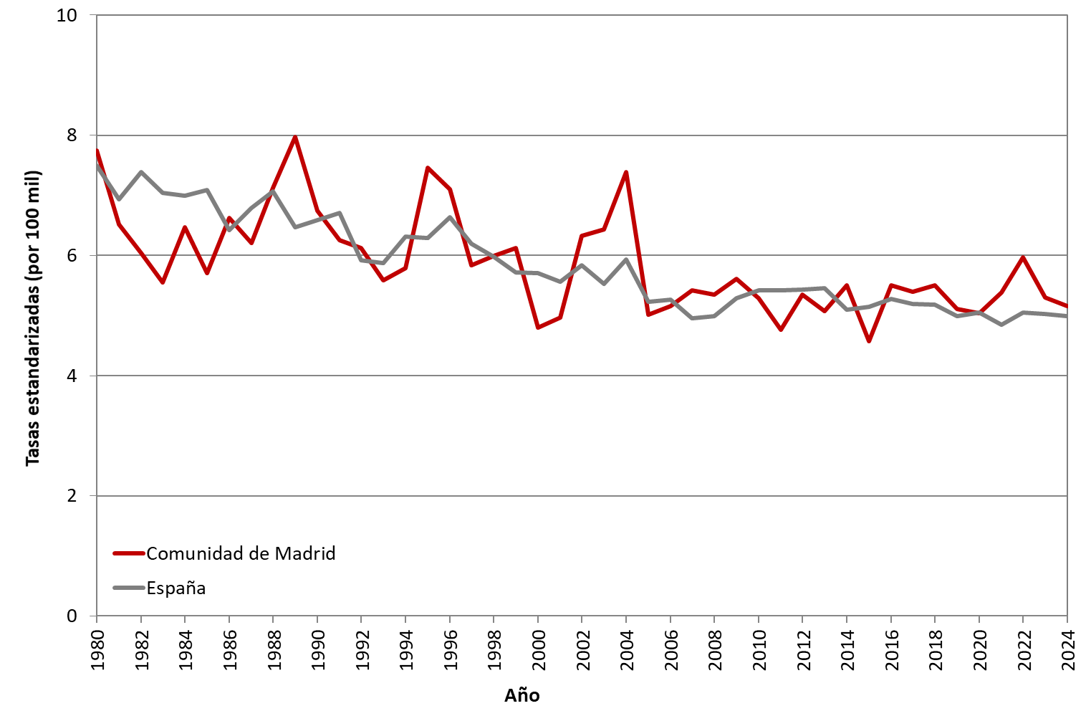

 | DATOS

 | AÑO | MUJERES | MUJERES
 |  | Comunidad de Madrid | España
 | 1980 | 7.75 | 7.49
 | 1981 | 6.52 | 6.94
 | 1982 | 6.04 | 7.39
 | 1983 | 5.55 | 7.04
 | 1984 | 6.47 | 6.99
 | 1985 | 5.71 | 7.09
 | 1986 | 6.63 | 6.42
 | 1987 | 6.21 | 6.79
 | 1988 | 7.12 | 7.07
 | 1989 | 7.97 | 6.47
 | 1990 | 6.74 | 6.59
 | 1991 | 6.26 | 6.71
 | 1992 | 6.12 | 5.92
 | 1993 | 5.59 | 5.87
 | 1994 | 5.79 | 6.31
 | 1995 | 7.46 | 6.29
 | 1996 | 7.10 | 6.64
 | 1997 | 5.84 | 6.19
 | 1998 | 5.99 | 5.98
 | 1999 | 6.12 | 5.72
 | 2000 | 4.80 | 5.70
 | 2001 | 4.97 | 5.56
 | 2002 | 6.32 | 5.84
 | 2003 | 6.44 | 5.53
 | 2004 | 7.38 | 5.94
 | 2005 | 5.02 | 5.23
 | 2006 | 5.16 | 5.26
 | 2007 | 5.42 | 4.96
 | 2008 | 5.35 | 4.99
 | 2009 | 5.61 | 5.29
 | 2010 | 5.29 | 5.42
 | 2011 | 4.77 | 5.42
 | 2012 | 5.35 | 5.43
 | 2013 | 5.07 | 5.46
 | 2014 | 5.50 | 5.09
 | 2015 | 4.57 | 5.15
 | 2016 | 5.51 | 5.27
 | 2017 | 5.39 | 5.20
 | 2018 | 5.50 | 5.19
 | 2019 | 5.11 | 4.99
 | 2020 | 5.04 | 5.06
 | 2021 | 5.39 | 4.84
 | 2022 | 5.97 | 5.05
 | 2023 | 5.31 | 5.02
 | 2024 | 5.16 | 4.98

